상품제안서
PGA 70수동 카본골프 장우산 | 상품코드: S29646

 |  |  |  |  |  |  | 02-713-8555 | www.synergygift.co.kr
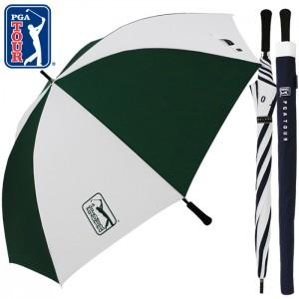

【상세/제작정보】

【인쇄/포장옵션】 | 실크, 원단인쇄(실크) / 종이상자

【공급단가】 | 수량 | 30~ | 100~ | 500~ | 1,000~ | 3,000~
*VAT별도 | 단가 | 27,500원 | 24,600원 | 23,000원 | 22,500원 | 22,200원

【상품 URL】 | https://www.synergygift.co.kr:443/src/goods_detail.php?gdno=29646

